poros
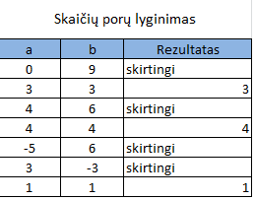
Skaičių porų lyginimas
a | b | Rezultatas |  | Į rezultatų langelį įrašykite žodį "skirtingi", jei skaičiai a ir b skirtingi, arba skaičių, jei porą sudaro du vienodi skaičiai
0 | 9
3 | 3
4 | 6
4 | 4
-5 | 6
3 | -3
1 | 1

Lentelėje yra |  |  | poros lygių skaičių

kontr_darbas
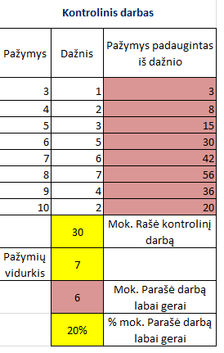
Kontrolinis darbas
Pažymys | Dažnis | Pažymys padaugintas iš dažnio
3 | 1
4 | 2
5 | 3
6 | 5
7 | 6
8 | 7
9 | 4
10 | 2
 |  | Mok. Rašė kontrolinį darbą
Pažymių vidurkis
 |  | Mok. Parašė darbą labai gerai
 |  | % mok. Parašė darbą labai gerai

